2
비상사태 관리 절차서 |  |  |  |  |  |  |  |  | 문서 번호 | MD-0805
 |  |  |  |  |  |  |  |  | 쪽 | 1
제정일자 |  | 2025-05-28 |  | 개정 번호 | 1 | 개정 일자 |  | 2025-05-28 | 시행일자 | 2025-05-28

×100
×100
×100
×100
비상상황의 정의 및 사태유형 파악
구분 | IN PUT |  | 주관부문 |  |  |  | 관련부문 |  |  |  | OUT PUT
 |  |  | 관리팀 |  |  |  | 관련부서
PLAN | 법적/규제적 |  |  |  |  |  |  |  |  |  | 파악된비상사태관련
 | 비상상황 |  |  |  |  |  |  |  |  |  | 기록

비상사태 중요도 선정
DO | 비상상황 |  |  |  |  |  |  |  |  |  | 비상사태대비계획서
 | 사고및비상사태 유형
 | 시설고장,인력부족
부서별 비상사태 대응계획 수립
 | ,주요장비고장
 | ,필드반송 |  |  |  |  |  |  |  |  |  | 비상사태시
비상연락체계 구축 및 통보
 | 부서별 비상사태 |  |  |  |  |  |  |  |  |  | 사내/사외연락체계
 | 대응절차

비상사태 대비 훈련 실시
 | 비상사태 대응절차 |  |  |  |  |  |  |  |  |  | 가상상황 설정 및
 | 연간1회 이상 실시 |  |  |  |  |  |  |  |  |  | 훈련실시
공장 비상사태 대응절차 수립
비상사태 발생
 | 비상사태 대응절차 |  |  |  |  |  |  |  |  |  | 비상대책위원회
 | 수립시 필요사항 |  |  |  |  |  |  |  |  |  | 조직도
 | 비상사태 발생신고

비상사태 대응절차 이행
원인분석 및 대책수립
 | 공장비상사태 |  |  |  |  |  |  |  |  |  | 비상사태 대비
CHECK | 해당 비상사태 |  |  |  |  |  |  |  |  |  | 계획서
 | 대응절차 |  |  |  |  |  |  |  |  |  | 비상사태 기록부
 | 비상사태 문제의
 | 중요도

비상사태 보완
N
 | 비상사태 발생원인
ACTION | 비상사태 대응시의 |  |  |  |  |  |  |  |  |  | 비상사태 기록부
 | 문제점
Y

3
#VALUE! |  |  |  |  |  |  |  | 문서 번호
 |  |  |  |  |  |  |  | 쪽
제정일자 |  |  | #REF! | 개정 번호 | 1 | 개정 일자 | 2025-05-28 | 시행일자 | 2025-05-28

 | 1. 비상사태의 구분
 | 1.1 비상사태
 | 갑자기 발생된사고 즉,인간이 예측할 수 없는 상태에서 발생된 사고로
 | 정전, 지진, 화재, 폭파, 수해등 으로 환경에 심각한 피해 또는 인적,재산적 손실이
 | 발생할 수 있는 상태를 말한다.
 | 1.2 비상사태는 조업상 비상사태와 자연재해로 구분한다.
 | 1.2.1 조업상 비상사태
 | 중대한 화재사고 또는 폭발사고 발생시
 | 1.2.2 유해/위험물의 대량 노출시
 | 1.2.3 산업안전보건법에서 정한 중대재해(인체사고)발생시
 | 1.2.4 인근공장 비상사태 발생으로 지원요청이 있을시
 | *중대재해 - 사망사고
 | - 10명 이상의 부상자가 동시에 발생시
 | 1.2.5 정전, 시설고장, 인력부족, 주요장비 고장, 필드 반송 등
 | 1.3 자연재해
 | 폭우, 태풍 등 자연현상에 의한 재해 발생시

 | 2. 비상사태 대응계획 수립 방법
 | 해당부서장은 상기 1.2항∼1.3항에서 파악된 중요 품질/안전/환경 영향에 대해
 | 비상사태 대비계획서를 사용하여 대응계획을 수립하여야 한다.
 | 2.1 부서명 : 비상계획을 수립하는 해당부서의 부서명을 기입한다.
 | 2.2 사고/비상사태유형 : 대응절차의 수립이 요구되는 비상사태의 이름을 기입한다.
 | 2.3 대응책임자 : 해당부서의 비상사태 대응 책임자 성명을 기입한다.
 | 2.4 필요인원 및 장비현황 : 장비명, 보관장소, 개수를 자세히 기재한다.
 | 2.5 초기조치요령 : 비상사태 발생시 초기 대처방안을 기재한다.
 | 2.6 주의사항 : 비상사태 처리 과정 중 특별히 주의할 사항을 기재한다.
 | 2.7 재발방지대책 : 비상사태의 재발방지를 위한 사항들을 기록한다.
 | 2.8 비상사태 발생시 대처 방안 : 비상사태를 해결할 근본대책을 기재한다.
 | 2.9 비상연락처 : 필요시 연락을 해야 할 곳과 그 연락처를 기입한다.
 | 2.10 비상연락방법 : 필요시 유/무선 또는 전산/직접 연락하는 방법을 기입한다.

 | 3. 공장비상사태 대응 절차
 | 3.1 비상 대응 조직
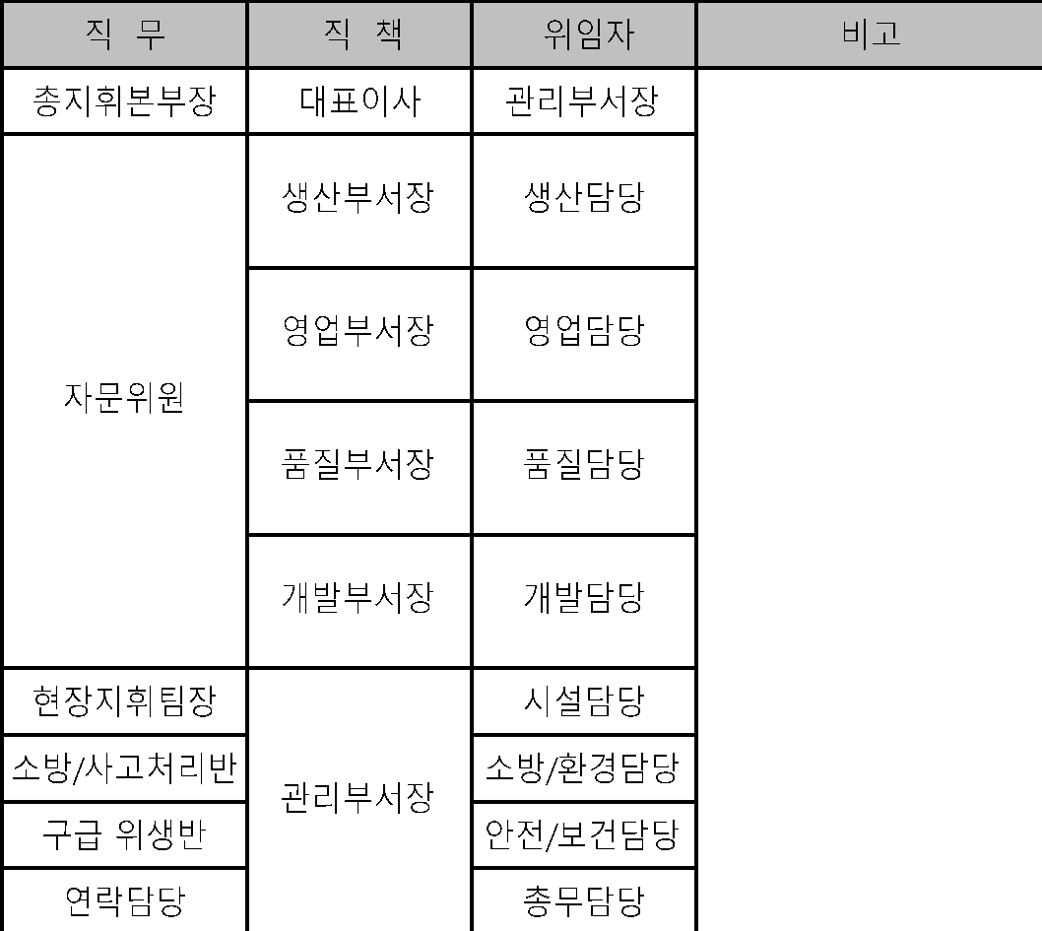


×100
×100
×100
×100

 | 3.2 비상대응조직 구성원 임무
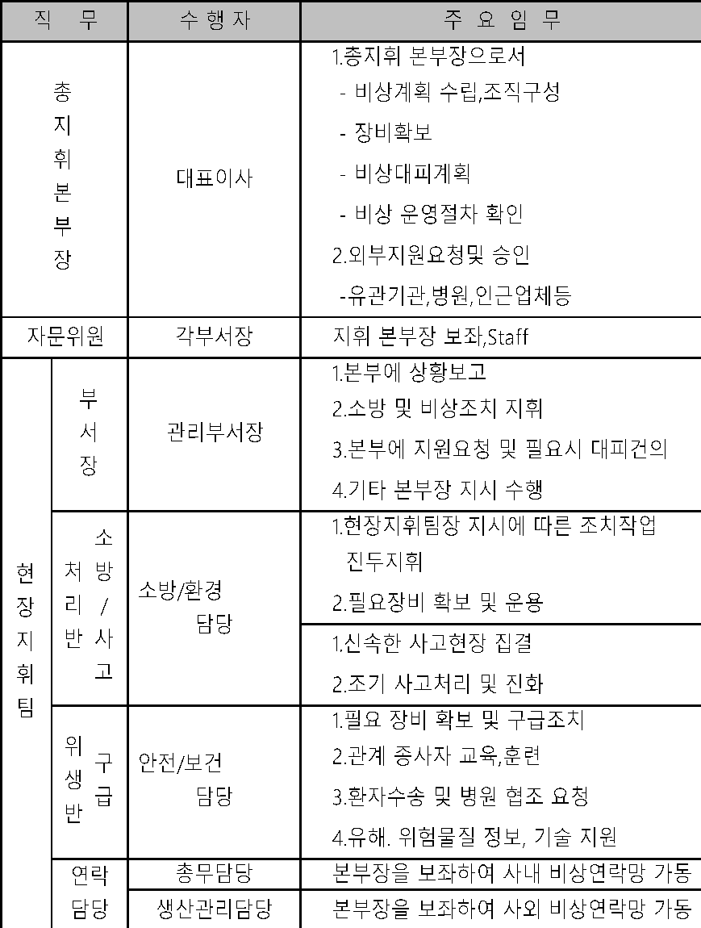

 |  | 3.3 비상연락망 구축
 |  | 3.3.1 공장의 비상사태 발생시 신속히 비상대응조직이 가동되어 적절한 대응 및 조치
 |  | 가 가능하도록 관리팀에서는 비상연락망을 구축해야하며, 각부서에서는
 |  | 부서단위의 비상연락망을 수립, 유지해야 한다.
 |  | 3.3.2 관리팀에서는 외부지원이 필요한 경우를 대비하여 인근업체와
 |  | 상호지원체계를 구축하고, 외부관계기관 및 인근업체와 비상연락망을 구축하고
 |  | 유지한다.
 |  | 3.4 비상사태 신고 및 초기 대응
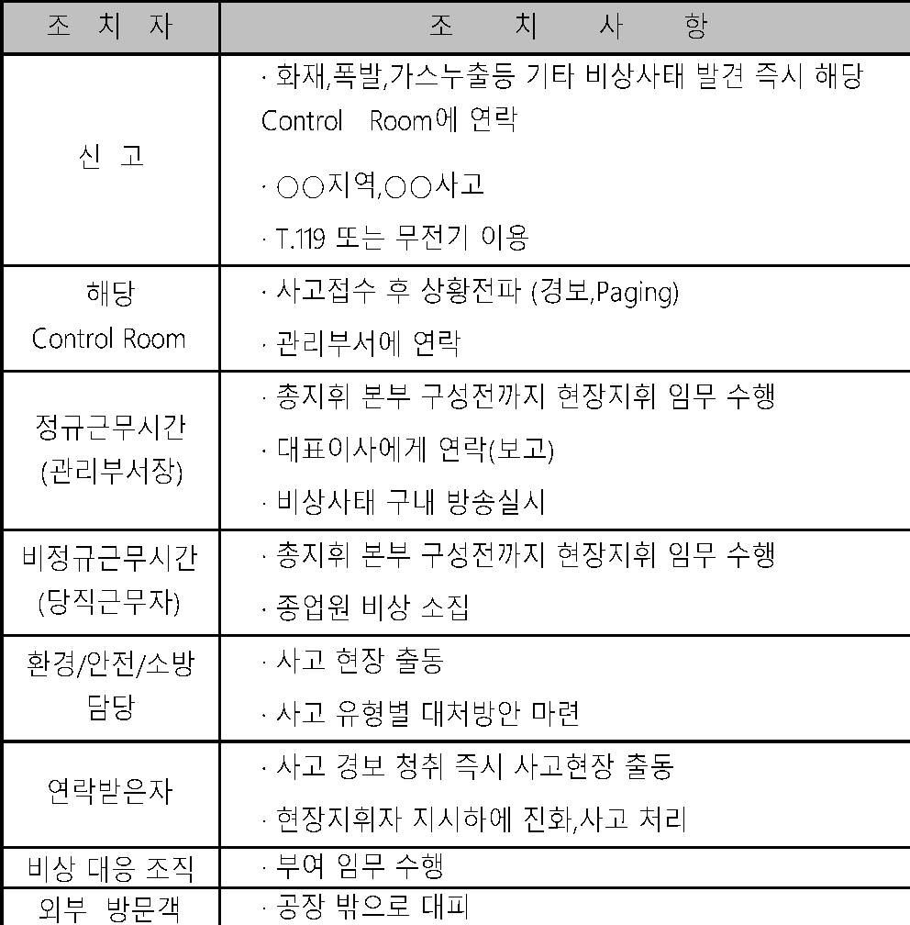
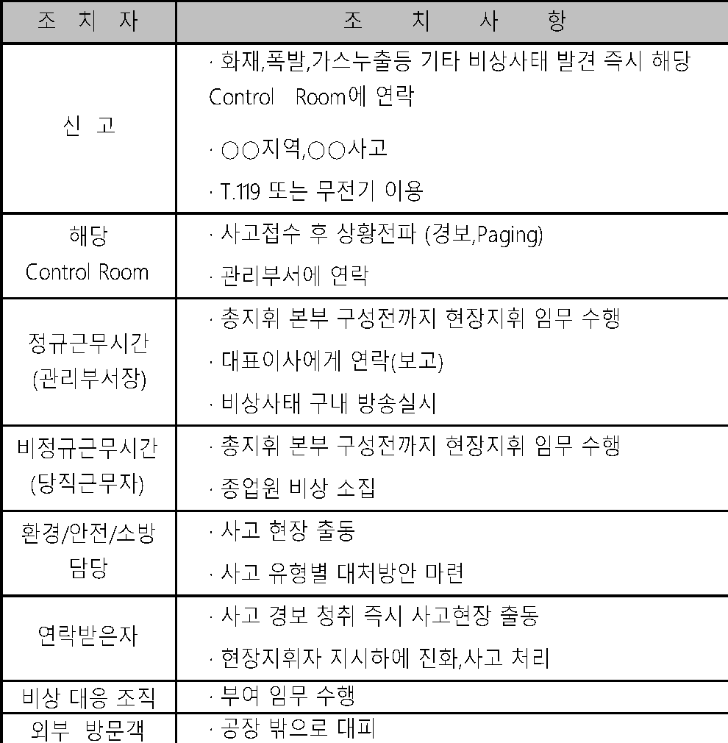

 | 3.5 경 보
 | 3.5.1 경보의 종류
 | 1) 비상경보 : 30초동안 계속 울린다.(화재,폭발,가스누출,기타 비상사태)
 | 2) 대피경보 : 딩, 딩, 딩, 딩, 딩, 딩...... 1분간 단속적으로 울린다.
 | 3) 해제경보 : 10초 동안 계속 울린다.
 | *신호방법 : Siren 또는 방송시설
 | 3.5.2 작동시기
 | 1) 비상경보 : 화재,폭발,가스누출 등 기타 비상사태 발견자가 전화 또는 무전기로 연
 | 락하면 경비실 및 소방차 출동 연락 (T.119) 비상 경보를 울린다.
 | 2) 대피경보 : 비상대응 활동 중 폭발,가스누출 등이 예상될 경우 총지휘 본부장은 적절
 | 히 상황을 판단하여 대피경보를 지시한다.
 | 3) 해제경보 : 총지휘본부장은 발생된 비상사태조치에 대해 안전성 확인을 받아 해제
 | 경보를 지시한다.
 | 3.6 경보시 행동
 | 3.6.1 비상경보시
 | 1) 비상경보가 울리면 비상대응조직이 가동되며, 조직의 각 구성원들은 신속히 정해진
 | 위치로 이동하고, 각 부서장의 지시 및 주어진 업무를 수행한다.
 | 2) 외주업체 및 방문객은 즉시 정문쪽으로 대피한다.
 | 3) 총지휘본부장은 필요시 외부관계기관 및 인근 업체에 지원을 요청한다.
 | (단, 근무시간 외에는 당직, 상황근무자가 수행한다.)
 | 4) 총지휘본부장은 필요시 인근지역 주민 및 관련기관과 업체에 비상사태를 알리고 대
 | 처 하도록 한다.
 | 3.6.2 가스 누출시
 | 1) 모든 운행중인 차량은 시동정지하고 외부운전사는 정문으로 대피
 | 2) 화기 작업 중지
 | 3) 점화원의 제거
 | 4) 가스누출 처리 작업자는 마스크 사용
 | 3.6.3 대피경보시
 | 1) 대피경보가 울리면 모든직원 및 업체직원은 바람방향에 유의하며 신속히 대피(1차)
 | 하여 다음 지시를 기다린다.
 | 2) 비상사태의 상황에 따라, 사무실 또는 경비실에 집결한다.
 | 3) 인원점검은 관리팀장이 하되, 관리팀장 부재시는 상황근무자가 한다.
 | 4) 각 건물대피 책임자는 인원점검을 철저히 하여 관리팀장에게 보고하되, 관리팀
 | 장 부재시에는 상황근무자에게 보고한다.
 | 5) 대피경보 후 총지휘본부장 승인 없이는 아무도 공장 내로 들어갈 수 없다.
 | 3.7 비상사태의 종결
 | 3.7.1 비상사태는 총지휘본부장의 지시에 따라 해제경보를 울림으로써 종결되며, 모든
 | 종업원은 복귀가 지시되고 비상대응조직은 해제된다.
 | 3.7.2 비상사태가 종결되면 각부서장은 각 부서별 인원 및 장비를 파악한다.
 | 3.8 비상대책위원회
 | 비상대책위원회는 비상사태 종결 후 다음과 같이 구성되며 사고원인 조사반을 구성하여
 | 사고조사를 실시하고, 복구계획과 예방대책을 수립한다.
 | 3.8.1 위원장 - 대표이사
 | 3.8.2 간 사 - 관리팀장
 | 3.8.3 위 원 - 전 부서장
 | 3.9 주민 홍보
 | 3.9.1 관리팀장은 비상사태 발생에 대비하여 필요시 인근거주 주민에게 주요 위험설
 | 비에 관한 정보를 제공한다.
 | 3.9.2 대주민 홍보계획에는 다음사항이 포함하며 관련자는 자료를 작성하여 관리팀장에
 | 게 자료를 제공한다.
 | 1) 제조팀장은 주요 위험설비의 종류를 파악한다.
 | 2) 제조팀장은 알기쉬운 용어를 사용하여 시설내의 주요위험 표시를 한다.
 | 3) 제조팀장은 시설 내에서 사용되는 유해물질 및 그 대책을 수립한다.
 | 4) 관리팀장은 비상사태 발생 경보체계 방법을 수립한다.
 | 5) 관리팀장은 비상발생시 주민행동 요령을 작성한다.
 | 6) 관리팀장은 중대사고가 주민에게 미치는 영향을 파악한다.
 | 7) 관리팀장은 중대사고로 입은 상해에 대한 적절한 치료 방법을 수립한다.

 | 4. 비상사태의 종류
 | 4.1 유류 저장탱크의 화재 및 폭발 사고
 | 4.2 도시가스 사용시설의 화재 및 폭발 사고
 | 4.3 위험물 옥내 저장시설의 화재 및 폭발 사고
 | 4.4 폐기물창고의 화재 및 폭발 사고
 | 4.5 LPG 저장탱크의 화재 및 폭발사고
 | 4.6 액체질소 저장탱크 및 운반차량의 화재 및 폭발 사고
 | 4.7 위험물/유독물의 유출에 의한 수질 및 토양오염
 | 4.8 방지시설의 고장 및 이상발생에 의해 법적허용치 이상으로 방출 시
 | 4.9 작업중의 중대 재해시 (사망 / 집단재해)
 | 4.10 천재지변에 의한 중대 재해시
 | 4.11 기타 환경에 중대한 영향을 미치는 사고

